2021
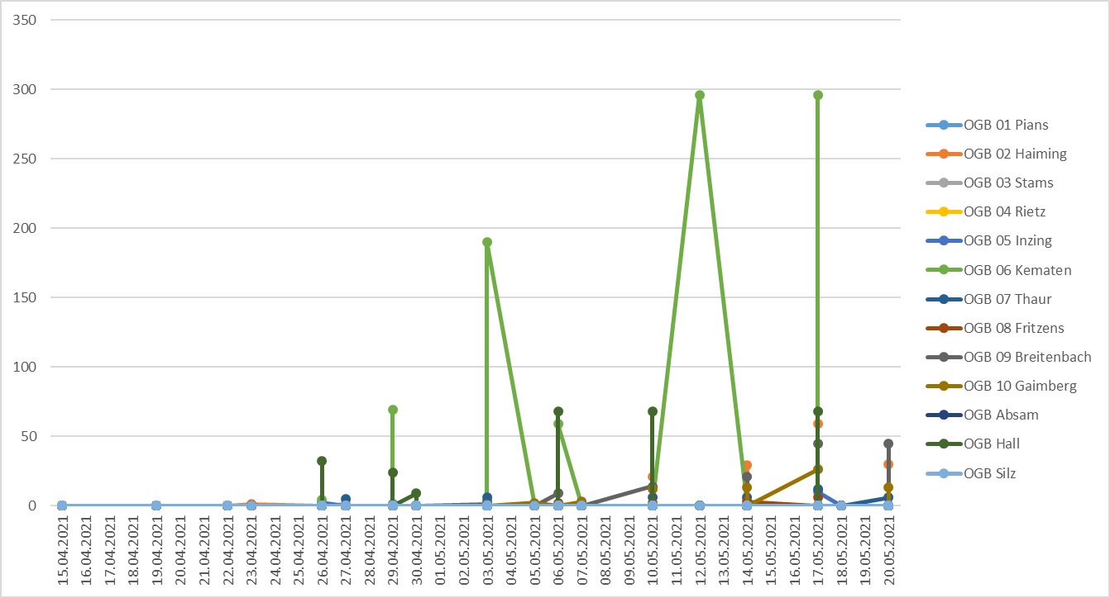

Datum | Station | Schaderreger | Fallenfang | OGB 01 Pians | OGB 02 Haiming | OGB 03 Stams | OGB 04 Rietz | OGB 05 Inzing | OGB 06 Kematen | OGB 07 Thaur | OGB 08 Fritzens | OGB 09 Breitenbach | OGB 10 Gaimberg | OGB Absam | OGB Hall | OGB Silz
44336 | OGB 07 Thaur | Apfelsägewespe (Kernobst) | 6 |  |  |  |  |  |  | 6
44336 | OGB 10 Gaimberg | Apfelsägewespe (Kernobst) | 13 |  |  |  |  |  |  |  |  |  | 13
44336 | OGB 02 Haiming | Apfelsägewespe (Kernobst) | 30 |  | 30
44336 | OGB 09 Breitenbach | Apfelsägewespe (Kernobst) | 45 |  |  |  |  |  |  |  |  | 45
44334 | Zeni 03 Stams | Apfelsägewespe (Kernobst) | 18
44333 | OGB 10 Gaimberg | Apfelsägewespe (Kernobst) | 26 |  |  |  |  |  |  |  |  |  | 26
44333 | OGB 09 Breitenbach | Apfelsägewespe (Kernobst) | 45 |  |  |  |  |  |  |  |  | 45
44333 | OGB 07 Thaur | Apfelsägewespe (Kernobst) | 12 |  |  |  |  |  |  | 12
44333 | OGB Hall | Apfelsägewespe (Kernobst) | 68 |  |  |  |  |  |  |  |  |  |  |  | 68
44333 | OGB 06 Kematen | Apfelsägewespe (Kernobst) | 296 |  |  |  |  |  | 296
44333 | OGB 02 Haiming | Apfelsägewespe (Kernobst) | 59 |  | 59
44333 | Zeni Silz | Apfelsägewespe (Kernobst) | 24
44333 | OGB 08 Fritzens | Apfelsägewespe (Kernobst) | 6 |  |  |  |  |  |  |  | 6
44333 | OGB 05 Inzing | Apfelsägewespe (Kernobst) | 10 |  |  |  |  | 10
44330 | Zeni Silz | Apfelsägewespe (Kernobst) | 0
44330 | OGB 02 Haiming | Apfelsägewespe (Kernobst) | 29 |  | 29
44330 | OGB 06 Kematen | Apfelsägewespe (Kernobst) | 0 |  |  |  |  |  | 0
44330 | OGB 10 Gaimberg | Apfelsägewespe (Kernobst) | 13 |  |  |  |  |  |  |  |  |  | 13
44330 | OGB 09 Breitenbach | Apfelsägewespe (Kernobst) | 21 |  |  |  |  |  |  |  |  | 21
44330 | OGB 07 Thaur | Apfelsägewespe (Kernobst) | 6 |  |  |  |  |  |  | 6
44330 | OGB 08 Fritzens | Apfelsägewespe (Kernobst) | 3 |  |  |  |  |  |  |  | 3
44328 | OGB 06 Kematen | Apfelsägewespe (Kernobst) | 296 |  |  |  |  |  | 296
44326 | OGB 09 Breitenbach | Apfelsägewespe (Kernobst) | 14 |  |  |  |  |  |  |  |  | 14
44326 | OGB 08 Fritzens | Apfelsägewespe (Kernobst) | 2 |  |  |  |  |  |  |  | 2
44326 | OGB 07 Thaur | Apfelsägewespe (Kernobst) | 6 |  |  |  |  |  |  | 6
44326 | OGB 02 Haiming | Apfelsägewespe (Kernobst) | 21 |  | 21
44326 | OGB 10 Gaimberg | Apfelsägewespe (Kernobst) | 12 |  |  |  |  |  |  |  |  |  | 12
44326 | OGB Hall | Apfelsägewespe (Kernobst) | 68 |  |  |  |  |  |  |  |  |  |  |  | 68
44326 | Zeni Silz | Apfelsägewespe (Kernobst) | 23
44326 | Zeni 03 Stams | Apfelsägewespe (Kernobst) | 16
44323 | OGB 10 Gaimberg | Apfelsägewespe (Kernobst) | 3 |  |  |  |  |  |  |  |  |  | 3
44323 | OGB 05 Inzing | Apfelsägewespe (Kernobst) | 2 |  |  |  |  | 2
44323 | Zeni 03 Stams | Apfelsägewespe (Kernobst) | 2
44323 | Zeni Silz | Apfelsägewespe (Kernobst) | 7
44322 | OGB 09 Breitenbach | Apfelsägewespe (Kernobst) | 9 |  |  |  |  |  |  |  |  | 9
44322 | OGB 07 Thaur | Apfelsägewespe (Kernobst) | 0 |  |  |  |  |  |  | 0
44322 | OGB 08 Fritzens | Apfelsägewespe (Kernobst) | 2 |  |  |  |  |  |  |  | 2
44322 | OGB Hall | Apfelsägewespe (Kernobst) | 68 |  |  |  |  |  |  |  |  |  |  |  | 68
44322 | OGB 02 Haiming | Apfelsägewespe (Kernobst) | 0 |  | 0
44322 | OGB 06 Kematen | Apfelsägewespe (Kernobst) | 59 |  |  |  |  |  | 59
44321 | OGB 10 Gaimberg | Apfelsägewespe (Kernobst) | 2 |  |  |  |  |  |  |  |  |  | 2
44319 | OGB 09 Breitenbach | Apfelsägewespe (Kernobst) | 1 |  |  |  |  |  |  |  |  | 1
44319 | OGB 02 Haiming | Apfelsägewespe (Kernobst) | 3 |  | 3
44319 | OGB 05 Inzing | Apfelsägewespe (Kernobst) | 3 |  |  |  |  | 3
44319 | Zeni Silz | Apfelsägewespe (Kernobst) | 16
44319 | Zeni 03 Stams | Apfelsägewespe (Kernobst) | 12
44319 | OGB 08 Fritzens | Apfelsägewespe (Kernobst) | 0 |  |  |  |  |  |  |  | 0
44319 | OGB 07 Thaur | Apfelsägewespe (Kernobst) | 6 |  |  |  |  |  |  | 6
44319 | OGB 06 Kematen | Apfelsägewespe (Kernobst) | 190 |  |  |  |  |  | 190
44316 | OGB Hall | Apfelsägewespe (Kernobst) | 9 |  |  |  |  |  |  |  |  |  |  |  | 9
44316 | Zeni Silz | Apfelsägewespe (Kernobst) | 10
44316 | Zeni 03 Stams | Apfelsägewespe (Kernobst) | 6
44315 | OGB 09 Breitenbach | Apfelsägewespe (Kernobst) | 0 |  |  |  |  |  |  |  |  | 0
44315 | OGB 02 Haiming | Apfelsägewespe (Kernobst) | 0 |  | 0
44315 | OGB 05 Inzing | Apfelsägewespe (Kernobst) | 1 |  |  |  |  | 1
44315 | OGB 06 Kematen | Apfelsägewespe (Kernobst) | 69 |  |  |  |  |  | 69
44315 | OGB Hall | Apfelsägewespe (Kernobst) | 24 |  |  |  |  |  |  |  |  |  |  |  | 24
44315 | OGB 10 Gaimberg | Apfelsägewespe (Kernobst) | 0 |  |  |  |  |  |  |  |  |  | 0
44313 | OGB 02 Haiming | Apfelsägewespe (Kernobst) | 1 |  | 1
44313 | OGB 07 Thaur | Apfelsägewespe (Kernobst) | 5 |  |  |  |  |  |  | 5
44313 | Zeni Silz | Apfelsägewespe (Kernobst) | 3
44313 | Zeni 03 Stams | Apfelsägewespe (Kernobst) | 2
44312 | OGB 08 Fritzens | Apfelsägewespe (Kernobst) | 0 |  |  |  |  |  |  |  | 0
44312 | OGB 06 Kematen | Apfelsägewespe (Kernobst) | 4 |  |  |  |  |  | 4
44312 | OGB 09 Breitenbach | Apfelsägewespe (Kernobst) | 0 |  |  |  |  |  |  |  |  | 0
44312 | OGB Hall | Apfelsägewespe (Kernobst) | 32 |  |  |  |  |  |  |  |  |  |  |  | 32
44312 | OGB 10 Gaimberg | Apfelsägewespe (Kernobst) | 0 |  |  |  |  |  |  |  |  |  | 0
44312 | OGB 05 Inzing | Apfelsägewespe (Kernobst) | 2 |  |  |  |  | 2
44309 | OGB 02 Haiming | Apfelsägewespe (Kernobst) | 1 |  | 1
44308 | OGB 05 Inzing | Apfelsägewespe (Kernobst) | 0 |  |  |  |  | 0
44308 | Zeni Silz | Apfelsägewespe (Kernobst) | 0
44308 | OGB 09 Breitenbach | Apfelsägewespe (Kernobst) | 0 |  |  |  |  |  |  |  |  | 0
44308 | OGB Hall | Apfelsägewespe (Kernobst) | 0 |  |  |  |  |  |  |  |  |  |  |  | 0
44308 | OGB 08 Fritzens | Apfelsägewespe (Kernobst) | 0 |  |  |  |  |  |  |  | 0
44308 | OGB 10 Gaimberg | Apfelsägewespe (Kernobst) | 0 |  |  |  |  |  |  |  |  |  | 0
44305 | OGB 08 Fritzens | Apfelsägewespe (Kernobst) | 0 |  |  |  |  |  |  |  | 0
44305 | OGB 07 Thaur | Apfelsägewespe (Kernobst) | 0 |  |  |  |  |  |  | 0
44305 | OGB 06 Kematen | Apfelsägewespe (Kernobst) | 0 |  |  |  |  |  | 0
44305 | OGB 06 Kematen | Apfelsägewespe (Kernobst) | 0 |  |  |  |  |  | 0
44305 | OGB 09 Breitenbach | Apfelsägewespe (Kernobst) | 0 |  |  |  |  |  |  |  |  | 0
44305 | OGB Hall | Apfelsägewespe (Kernobst) | 0 |  |  |  |  |  |  |  |  |  |  |  | 0
44305 | Zeni Silz | Apfelsägewespe (Kernobst) | 0
44305 | OGB 10 Gaimberg | Apfelsägewespe (Kernobst) | 0 |  |  |  |  |  |  |  |  |  | 0
44305 | OGB 05 Inzing | Apfelsägewespe (Kernobst) | 0 |  |  |  |  | 0
44301 | OGB 02 Haiming | Apfelsägewespe (Kernobst) | 0 |  | 0
44301 | OGB 05 Inzing | Apfelsägewespe (Kernobst) | 0 |  |  |  |  | 0
44301 | OGB 10 Gaimberg | Apfelsägewespe (Kernobst) | 0 |  |  |  |  |  |  |  |  |  | 0
44301 | OGB 06 Kematen | Apfelsägewespe (Kernobst) | 0 |  |  |  |  |  | 0
44301 | OGB 09 Breitenbach | Apfelsägewespe (Kernobst) | 0 |  |  |  |  |  |  |  |  | 0
44301 | OGB 08 Fritzens | Apfelsägewespe (Kernobst) | 0 |  |  |  |  |  |  |  | 0

2020
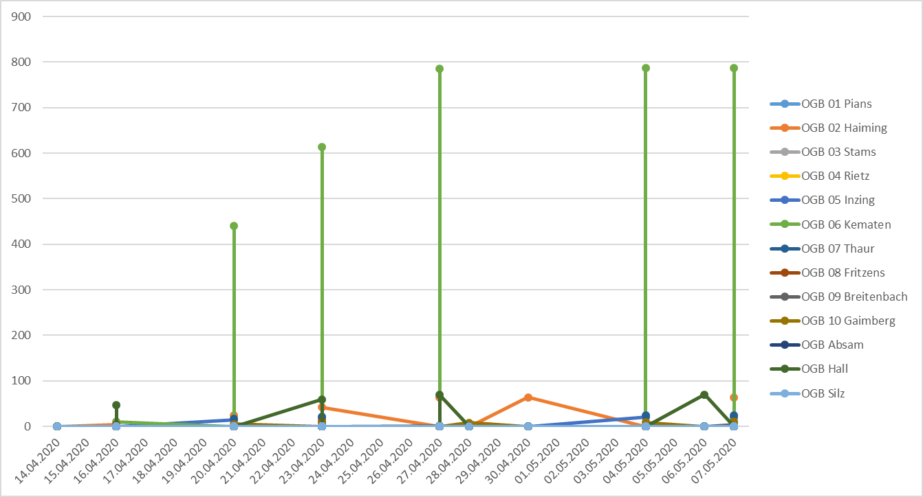

Felder zum Filtern der Daten
Datum | Station | Schaderreger | Fallenfang | OGB 01 Pians | OGB 02 Haiming | OGB 03 Stams | OGB 04 Rietz | OGB 05 Inzing | OGB 06 Kematen | OGB 07 Thaur | OGB 08 Fritzens | OGB 09 Breitenbach | OGB 10 Gaimberg | OGB Absam | OGB Hall | OGB Silz
43958 | OGB 09 Breitenbach | Apfelsägewespe (Kernobst) | 4 |  |  |  |  |  |  |  |  | 4
43958 | OGB 06 Kematen | Apfelsägewespe (Kernobst) | 787 |  |  |  |  |  | 787
43958 | OGB 05 Inzing | Apfelsägewespe (Kernobst) | 20 |  |  |  |  | 20
43958 | OGB 07 Thaur | Apfelsägewespe (Kernobst) | 24 |  |  |  |  |  |  | 24
43958 | OGB 10 Gaimberg | Apfelsägewespe (Kernobst) | 11 |  |  |  |  |  |  |  |  |  | 11
43958 | OGB 02 Haiming | Apfelsägewespe (Kernobst) | 64 |  | 64
43957 | OGB Hall | Apfelsägewespe (Kernobst) | 70 |  |  |  |  |  |  |  |  |  |  |  | 70
43955 | OGB 05 Inzing | Apfelsägewespe (Kernobst) | 20 |  |  |  |  | 20
43955 | OGB 07 Thaur | Apfelsägewespe (Kernobst) | 24 |  |  |  |  |  |  | 24
43955 | OGB 06 Kematen | Apfelsägewespe (Kernobst) | 787 |  |  |  |  |  | 787
43955 | OGB 10 Gaimberg | Apfelsägewespe (Kernobst) | 9 |  |  |  |  |  |  |  |  |  | 9
43951 | OGB 02 Haiming | Apfelsägewespe (Kernobst) | 64 |  | 64
43949 | OGB 10 Gaimberg | Apfelsägewespe (Kernobst) | 8 |  |  |  |  |  |  |  |  |  | 8
43948 | OGB 09 Breitenbach | Apfelsägewespe (Kernobst) | 1 |  |  |  |  |  |  |  |  | 1
43948 | OGB 06 Kematen | Apfelsägewespe (Kernobst) | 785 |  |  |  |  |  | 785
43948 | OGB 02 Haiming | Apfelsägewespe (Kernobst) | 64 |  | 64
43948 | OGB Hall | Apfelsägewespe (Kernobst) | 69 |  |  |  |  |  |  |  |  |  |  |  | 69
43944 | OGB Hall | Apfelsägewespe (Kernobst) | 59 |  |  |  |  |  |  |  |  |  |  |  | 59
43944 | OGB 09 Breitenbach | Apfelsägewespe (Kernobst) | 0 |  |  |  |  |  |  |  |  | 0
43944 | OGB 06 Kematen | Apfelsägewespe (Kernobst) | 613 |  |  |  |  |  | 613
43944 | OGB 07 Thaur | Apfelsägewespe (Kernobst) | 21 |  |  |  |  |  |  | 21
43944 | OGB 05 Inzing | Apfelsägewespe (Kernobst) | 18 |  |  |  |  | 18
43944 | OGB 10 Gaimberg | Apfelsägewespe (Kernobst) | 6 |  |  |  |  |  |  |  |  |  | 6
43944 | OGB 08 Fritzens | Apfelsägewespe (Kernobst) | 11 |  |  |  |  |  |  |  | 11
43944 | OGB 02 Haiming | Apfelsägewespe (Kernobst) | 42 |  | 42
43941 | OGB 05 Inzing | Apfelsägewespe (Kernobst) | 14 |  |  |  |  | 14
43941 | OGB 06 Kematen | Apfelsägewespe (Kernobst) | 441 |  |  |  |  |  | 441
43941 | OGB 02 Haiming | Apfelsägewespe (Kernobst) | 24 |  | 24
43941 | OGB 07 Thaur | Apfelsägewespe (Kernobst) | 16 |  |  |  |  |  |  | 16
43941 | OGB 10 Gaimberg | Apfelsägewespe (Kernobst) | 5 |  |  |  |  |  |  |  |  |  | 5
43937 | OGB 02 Haiming | Apfelsägewespe (Kernobst) | 4 |  | 4
43937 | OGB 08 Fritzens | Apfelsägewespe (Kernobst) | 5 |  |  |  |  |  |  |  | 5
43937 | OGB 07 Thaur | Apfelsägewespe (Kernobst) | 2 |  |  |  |  |  |  | 2
43937 | OGB Hall | Apfelsägewespe (Kernobst) | 46 |  |  |  |  |  |  |  |  |  |  |  | 46
43937 | OGB 05 Inzing | Apfelsägewespe (Kernobst) | 0 |  |  |  |  | 0
43937 | OGB 06 Kematen | Apfelsägewespe (Kernobst) | 10 |  |  |  |  |  | 10
43935 | OGB 02 Haiming | Apfelsägewespe (Kernobst) | 0 |  | 0

Apfelsägewespe 2019
 | Zeni Stams | OGB Thaur | OGB Kematen | OGB Breitenbach | OGB Inzing | OGB Haiming | OGB Dölsach
2019-05-14 | 397 | 23 | 340 | 8 | 11 | 42 | 4
2019-05-13 | 387 | 23 | 340 | 8 | 11 | 42 | 4
2019-05-09 | 387 | 23 | 340 | 8 | 8 | 41 | 4
2019-05-06 | 240 | 23 | 340 | 8 | 8 | 39 | 0
2019-05-03 | 240 | 16 | 279 | 7 | 3 | 30 | 0
2019-04-29 | 123 | 16 | 279 | 7 | 3 | 22 | 0
2019-04-25 | 0 | 4 | 107 | 4 | 3 | 12 | 0
2019-04-23 | 0 | 0 | 107 | 4 | 0 | 0 | 0
2019-04-18 | 0 | 0 | 1 | 0 | 0 | 0 | 0
Apfelsägewespe 2019

Apfelsägewespe 2018
 | OGB Hall | OGB Haiming | OGB Breitenbach | OGB Fritzens | OGB Kematen | OGB Thaur | OGB Inzing
2018-05-11 | 2 | 33 | 41 | 4 | 30 | 23 | 9
2018-05-07 | 1 | 33 | 41 | 4 | 30 | 23 | 9
2018-05-03 | 0 | 17 | 27 | 2 | 20 | 14 | 0
2018-04-30 | 0 | 16 | 27 | 2 | 20 | 12 | 6
2018-04-27 | 0 | 4 | 13 | 2 | 10 | 5 | 3
2018-04-23 | 0 | 2 | 8 | 0 | 6 | 0 | 1
2018-04-21 | 0 | 1 | 2 | 0 | 0 | 0 | 0
2018-04-19 | 0 | 1 | 0 | 0 | 0 | 0 | 0
2018-04-16 | 0 | 0 | 0 | 0 | 0 | 0 | 0
Apfelsägewespe 2018

ApfelSägewespe 2017
Apfel-Sägewespe 2017
 | Haiming | Inzing | Kematen | Thaur | Absam | Fritzens | Breitenbach | Dölsach | Hall
13.04.2017 | 7 | 2 | 17 | 5 | 0 | 0 | 0 | 0 | 5
18.04.2017 | 7 | 8 | 148 | 15 | 0 | 0 | 0 | 0 | 5
20.04.2017 | 7 | 8 | 148 | 15 | 0 | 0 | 0 | 0 | 28
24.04.2017 | 16 | 8 | 219 | 15 | 0 | 0 | 0 | 0 | 54
27.04.2017 | 23 | 23 | 219 | 15 | 0 | 0 | 0 | 0 | 54
02.05.2017 | 29 | 34 | 261 | 20 | 0 | 0 | 0 | 2 | 54
04.05.2017 | 29 | 38 | 292 | 20 | 0 | 0 | 2 | 2 | 54
08.05.2017 | 30 | 38 | 295 | 20 | 0 | 12 | 0 | 2 | 54
11.05.2017 | 39 | 48 | 295 | 20 | 0 | 12 | 15 | 2 | 54
15.05.2017 | 40 | 48 | 295 | 20 | 0 | 12 | 16 | 2 | 54

Hall | 5 | 5 | 28 | 54 | 54 | 54 | 54 | 54 | 54 | 54
Haiming | 7 | 7 | 7 | 16 | 23 | 29 | 29 | 30 | 39 | 40
Inzing | 2 | 8 | 8 | 8 | 23 | 34 | 38 | 38 | 48 | 48
Kematen | 17 | 148 | 148 | 219 | 219 | 261 | 292 | 295 | 295 | 295
Thaur | 5 | 15 | 15 | 15 | 15 | 20 | 20 | 20 | 20 | 20
Absam | 0 | 0 | 0 | 0 | 0 | 0 | 0 | 0 | 0 | 0
Fritzens | 0 | 0 | 0 | 0 | 0 | 0 | 0 | 12 | 12 | 12
Breitenbach | 0 | 0 | 0 | 0 | 0 | 0 | 2 | 0 | 15 | 16
Dölsach | 0 | 0 | 0 | 0 | 0 | 2 | 2 | 2 | 2 | 2
Datum | 13.04.2017 | 18.04.2017 | 20.04.2017 | 24.04.2017 | 27.04.2017 | 02.05.2017 | 04.05.2017 | 08.05.2017 | 11.05.2017 | 15.05.2017

ApfelSägewespe 2016
Apfel-Sägewespe 2016
 | Haiming | Inzing | Kematen | Thaur | Fritzens | Breitenbach | Dölsach | Hall
13.04.2016 | 0 | 0 | 0 | 0 | 0 | 0 | 0 | 0
18.04.2016 | 0 | 0 | 16 | 14 | 2 | 0 | 0 | 0
21.04.2016 | 20 | 0 | 56 | 14 | 2 | 3 | 0 | 68
25.04.2016 | 37 | 0 | 118 | 17 | 2 | 15 | 0 | 68
28.04.2016 | 37 | 7 | 118 | 17 | 2 | 15 | 0 | 68
02.05.2016 | 108 | 8 | 130 | 17 | 2 | 15 | 0 | 68
09.05.2016 | 113 | 8 | 130 | 17 | 2 | 15 | 0 | 68

Hall | 0 | 0 | 68 | 68 | 68 | 68 | 68
Haiming | 0 | 0 | 20 | 37 | 37 | 108 | 113
Inzing | 0 | 0 | 0 | 0 | 7 | 8 | 8
Kematen | 0 | 16 | 56 | 118 | 118 | 130 | 130
Thaur | 0 | 14 | 14 | 17 | 17 | 17 | 17
Fritzens | 0 | 2 | 2 | 2 | 2 | 2 | 2
Breitenbach | 0 | 0 | 3 | 15 | 15 | 15 | 15
Dölsach | 0 | 0 | 0 | 0 | 0 | 0 | 0
Datum | 13.04.2016 | 18.04.2016 | 21.04.2016 | 25.04.2016 | 28.04.2016 | 02.05.2016 | 09.05.2016

ApfelSägewespe 2015
Apfel-Sägewespe 2015
 | Haiming | Inzing | Kematen | Thaur | Absam | Fritzens | Breitenbach | Dölsach
16.04.205 | 0 | 0 | 0 | 0 | 0 | 0 | 0 | 0
18.04.2015 | 0 | 0 | 0 | 0 | 0 | 0 | 0 | 0
20.04.2015 | 0 | 0 | 0 | 0 | 0 | 0 | 0 | 0
21.04.2015 | 4 | 0 | 0 | 6 | 0 | 0 | 0 | 0
24.04.2015 | 6 | 0 | 0 | 6 | 0 | 0 | 0 | 0
27.04.2015 | 29 | 0 | 24 | 6 | 0 | 0 | 0 | 0
29.04.2015 | 56 | 0 | 30 | 6 | 0 | 0 | 0 | 0
30.04.2015 | 145 | 0 | 30 | 12 | 0 | 0 | 0 | 0
04.05.2015 | 149 | 0 | 30 | 12 | 0 | 0 | 0 | 0
07.05.2015 | 152 | 0 | 30 | 13 | 15 | 0 | 0 | 0

 | Haiming | 0 | 0 | 0 | 4 | 6 | 29 | 56 | 145 | 149 | 152
 | Inzing | 0 | 0 | 0 | 0 | 0 | 0 | 0 | 0 | 0 | 0
 | Kematen | 0 | 0 | 0 | 0 | 0 | 24 | 30 | 30 | 30 | 30
 | Thaur | 0 | 0 | 0 | 6 | 6 | 6 | 6 | 12 | 12 | 13
 | Absam | 0 | 0 | 0 | 0 | 0 | 0 | 0 | 0 | 0 | 15
 | Fritzens | 0 | 0 | 0 | 0 | 0 | 0 | 0 | 0 | 0 | 0
 | Breitenbach | 0 | 0 | 0 | 0 | 0 | 0 | 0 | 0 | 0 | 0
 | Dölsach | 0 | 0 | 0 | 0 | 0 | 0 | 0 | 0 | 0 | 0
 | Datum | 16.04.205 | 18.04.2015 | 20.04.2015 | 21.04.2015 | 24.04.2015 | 27.04.2015 | 29.04.2015 | 30.04.2015 | 04.05.2015 | 07.05.2015

immer die GESAMTANZAHL!!!!!!

